Sheet1
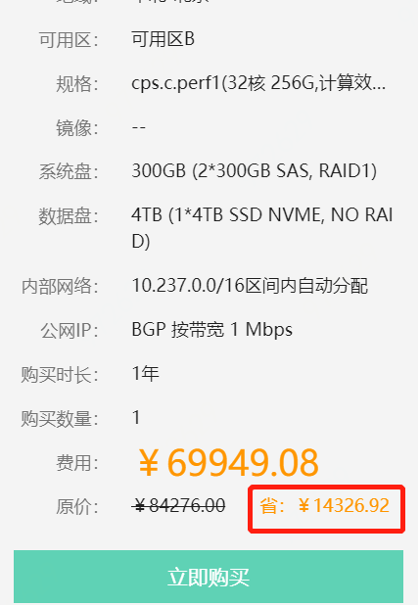
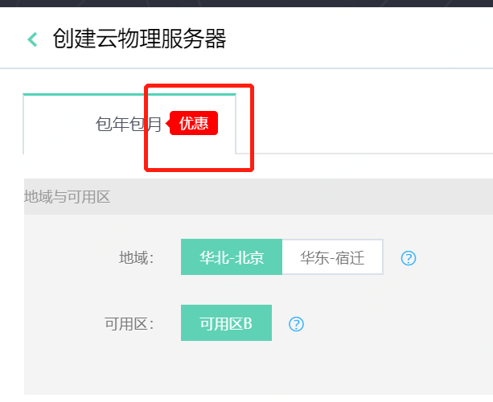
购买须知
省
优惠
确定
取消
云物理服务器帮助文档
请输入ID进行搜索
请输入名称进行搜索
点击提交工单
至少选择一项应用程序
确认密码与密码不相同
请输入ID进行搜索
已过期
释放
标准镜像
标准镜像+应用
包年包月
基础网络
计费方式
编辑名称
修改名称
修改描述
复制成功
密码不符合要求
密码不一致
提示
确认不购买公网IP
注意
如果不购买公网IP，您将不能从公网访问云物理服务器。公网IP不支持后期添加。
已阅读并同意

